KM P1
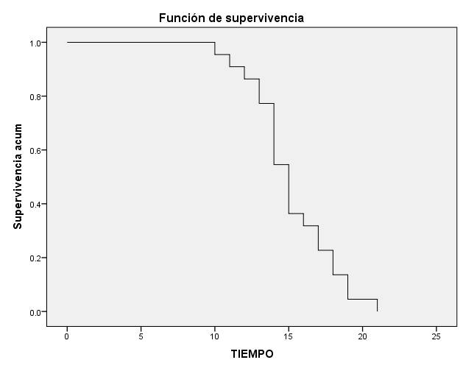
KAPLAN MEIER
 | S(t)
10 | 0.95455
11 | 0.90909
12 | 0.86364
13 | 0.77273
14 | 0.54545
15 | 0.36364
16 | 0.31818
17 | 0.22727
18 | 0.13636
19 | 0.04545
21 | 0.00000
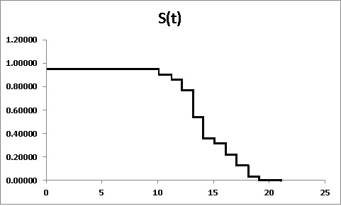

Tiempo de Supervivencia | Sujetos vivos al inicio de t | Sujetos muertos durante t
t |  |  |  | S(t) |  |  |  | 1
10 | 22 | 1 | 0.95455 | 0.95455 | 0.04545 | 0.04545 | 0.04545 | 0.04652
11 | 21 | 1 | 0.95238 | 0.90909 | 0.09091 | 0.04545 | 0.04762 | 0.09531
12 | 20 | 1 | 0.95000 | 0.86364 | 0.13636 | 0.04545 | 0.05000 | 0.14660
13 | 19 | 2 | 0.89474 | 0.77273 | 0.22727 | 0.09091 | 0.10526 | 0.25783
14 | 17 | 5 | 0.70588 | 0.54545 | 0.45455 | 0.22727 | 0.29412 | 0.60614
15 | 12 | 4 | 0.66667 | 0.36364 | 0.63636 | 0.18182 | 0.33333 | 1.01160
16 | 8 | 1 | 0.87500 | 0.31818 | 0.68182 | 0.04545 | 0.12500 | 1.14513
17 | 7 | 2 | 0.71429 | 0.22727 | 0.77273 | 0.09091 | 0.28571 | 1.48160
18 | 5 | 2 | 0.60000 | 0.13636 | 0.86364 | 0.09091 | 0.40000 | 1.99243
19 | 3 | 2 | 0.33333 | 0.04545 | 0.95455 | 0.09091 | 0.66667 | 3.09104
21 | 1 | 1 | 0.00000 | 0.00000 | 1.00000 | 0.04545 | 1.00000

 |  | 22 |  |  |  | 1.00000

Sujeto | Tiempo | Censura
1 | 10 | 1 |  |  | 10 | 1
2 | 11 | 1 |  |  | 11 | 1
3 | 12 | 1 |  |  | 12 | 1
4 | 13 | 1 |  |  | 13 | 2
5 | 13 | 1 |  |  | 14 | 5
6 | 14 | 1 |  |  | 15 | 4
7 | 14 | 1 |  |  | 16 | 1
8 | 14 | 1 |  |  | 17 | 2
9 | 14 | 1 |  |  | 18 | 2
10 | 14 | 1 |  |  | 19 | 2
11 | 15 | 1 |  |  | 21 | 1
12 | 15 | 1
13 | 15 | 1
14 | 15 | 1
15 | 16 | 1
16 | 17 | 1
17 | 17 | 1
18 | 18 | 1
19 | 18 | 1
20 | 19 | 1
21 | 19 | 1
22 | 21 | 1

Mediana
Q1
Q3

Dessv Estándar

